Worksheet
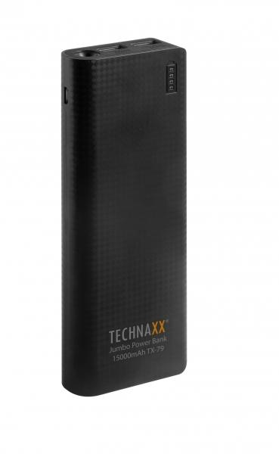
Technaxx Jumbo Power Bank 15000mAh TX-79

Artikelnummer | 4647 |  | VE | 20
EAN | 4260358120638 |  | Stück pro Palette | 1680
Zollnummer | 85044055900 |  | Lagen Pro Palette | Keine Angabe

Abmessungen - Artikel
Länge(cm) | Breite(cm) | Höhe(cm) | Gewicht(g)
16 | 6.5 | 2 | 350

Abmessungen - Artikelverpackung
Länge(cm) | Breite(cm) | Höhe(cm) | Leergewicht(g) | Gewicht(g) Artikel+Verpackung
20.5 | 11.5 | 2.7 | 0 | 400

Abmessungen - VE Karton (Masterkarton)
Länge(cm) | Breite(cm) | Höhe(cm) | Gewicht(g)
32.2 | 25 | 23.7 | 9000

Verpackung - Bestandteile
Rest Zubehör (g) | Papier/Pappe (g) | Styropor (g) | Kunstst. Hohlkörper(g) | Kunstst. Folien(g) | Materialverbunde (g)
0 | 0 | 0 | 0 | 0 | 0

Weiterführende Informationen
Technaxx Reseller Portal

